画面詳細（画面イメージ）
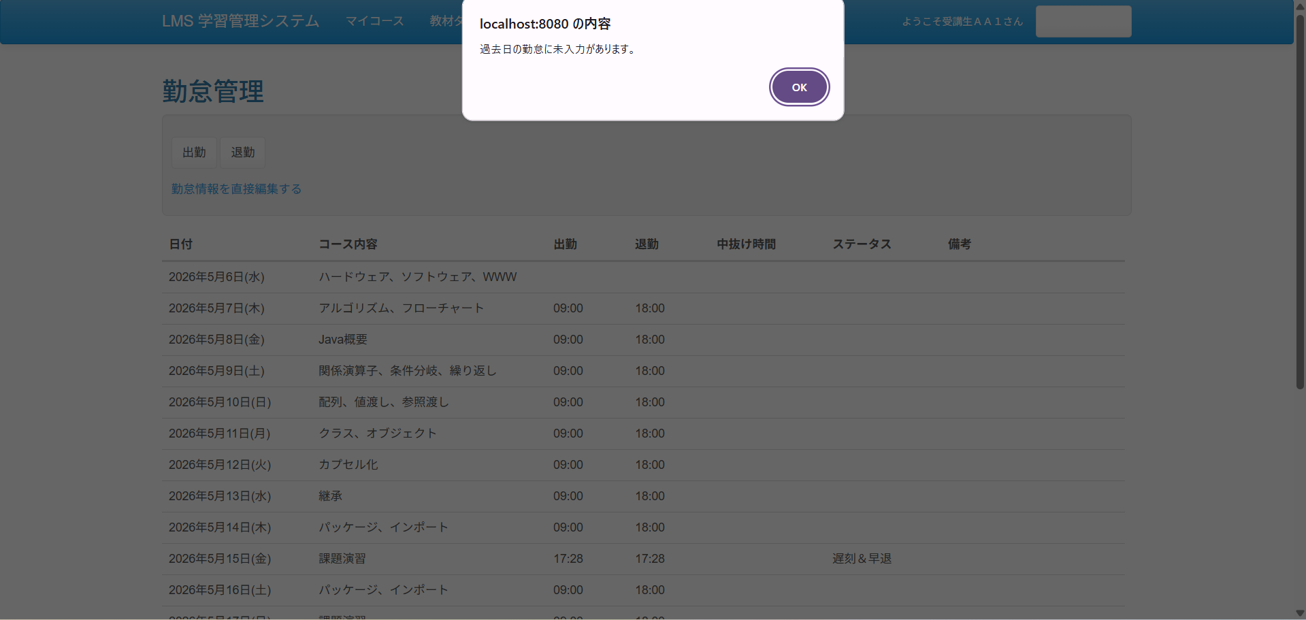
No.1
(画面mock) | (開発画面)
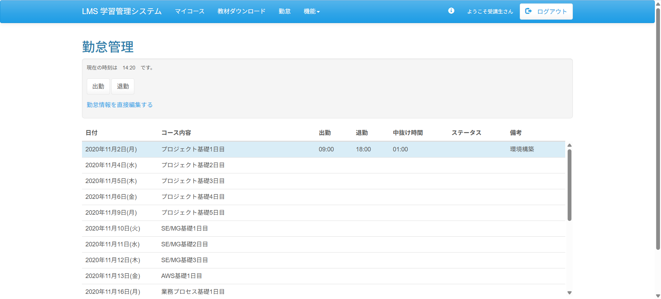
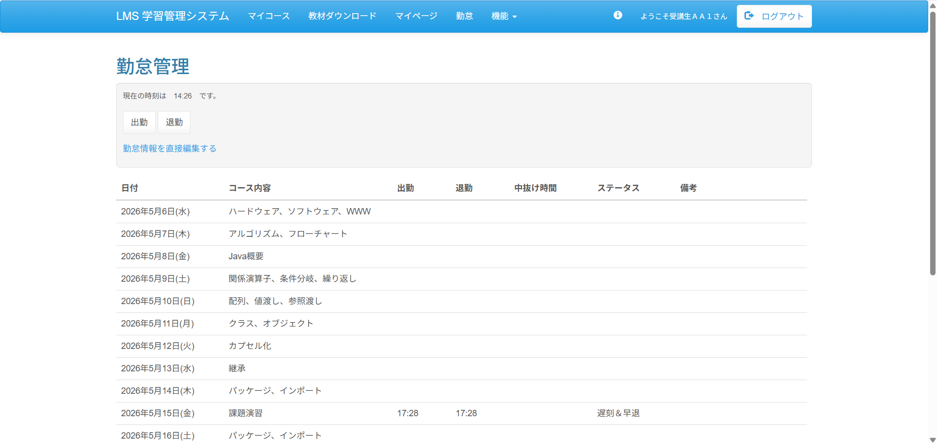

(画面mock) | (開発画面)

イベント処理
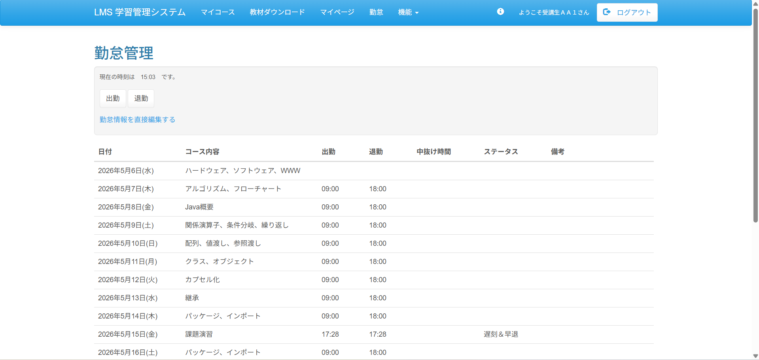
No.1

No.2


No.3
(押下前) | (押下後)

